Licences - Mode d'emploi

Notes de lecture

Champ
109 Fédérations sportives agréées par le Ministère des sports délivrant des licences annuelles chaque année entre 2016 et 2024
Les évolutions des licences annuelles sont donc à champ constant (109 fédérations) sur la période 2016-2024

Période du recensement
2016-2024. Le recensement 2024 correspond, selon l'organisation des fédérations, à l'année 2024, à la saison 2023/2024, ou même à d'autres formats (saisonnier par exemple)

Légende
nd | Données non disponibles

Définitions

Licences annuelles
Titres de participation délivrés par une fédération agréée moyennant une cotisation annuelle donnant accès aux activités organisées par la fédération ou ses structures affiliées pour l’ensemble de la saison. Elles se distinguent des licences de plus courtes durées, des autres titres de participation, et de la simple adhésion à un club sportif. Les licences annuelles peuvent donner accès à des pratiques compétitives, de loisirs, ou d’encadrement (entraîneur, arbitre, dirigeant).

Précisions méthodologiques

Méthodologie
Une fiche méthodologique disponible sur le site de l'INJEP développe la méthodologie.

1.Fam_graph
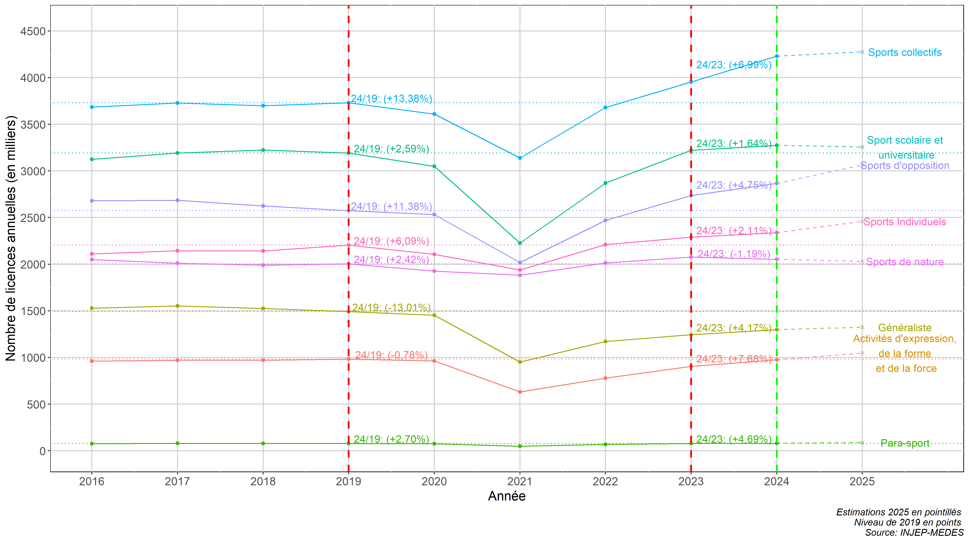
1. Evolution graphique des licences annuelles 2016-2024 à champ constant par famille de fédérations (109 fédérations déclarant des licences annuelles chaque année entre 2016 et 2024)
Données au 15/07/2025
Source : Recensement des licences et clubs, INJEP-MEDES

